상품제안서
스카이 핏 클립 귀찌 오픈형 블루투스 무선이어폰 | 상품코드: S42965

 |  |  |  |  |  |  | 02-713-8555 | www.synergygift.co.kr
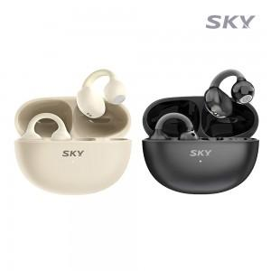 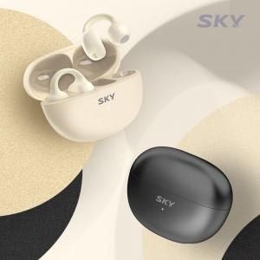 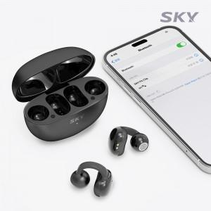

【상세/제작정보】 | <p>&nbsp;</p><p><span style="font-size: 14pt;">※ 50개 미만 포장지포장 진행시 35,000원(VAT별도) 발생 됩니다.</span></p><p>&nbsp;</p><p>- 귀에 착 감기는 인체공학적 귀찌 디자인의 오픈형 이어폰<br>- 업그레이드 된 탄력으로 뒤틀려도 변형되지 않는 부드러운 소재<br>- 터치 영역을 최소화하여 오터치 걱정 없이 사용 가능<br>- 최신 블루투스 6.0 기술로 최대 2배 빨라진 속도<br>- 오토페어링 / 멀티페어링 / 음성비서 호출지원</p>

【인쇄/포장옵션】 | 레이저, 풀칼라 / 포장지포장

【공급단가】 | 수량 | 30~ | 100~ | 300~ | 1,000~ | 3,000~
*VAT별도 | 단가 | 14,770원 | 13,970원 | 13,290원 | 12,950원 | 12,720원

【상품 URL】 | https://www.synergygift.co.kr:443/src/goods_detail.php?gdno=42965

